상품제안서
지그재그극세사 스톤쿠션담요 | 상품코드: F24715

 |  |  |  |  |  |  | 02-412-0044 | www.easy1.co.kr
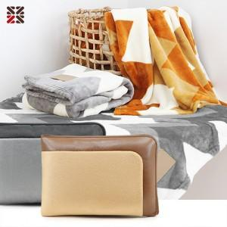

【상세/제작정보】 | <p><span style="background-color: rgb(255, 255, 255); font-family: dotum; font-size: 13px;">※ 베이지커버 일시품절</span>​입니다.​</p>

【인쇄/포장옵션】 | 실크 / 부직포더스트백

【공급단가】 | 수량 | 100~ | 300~ | 500~ | 1,000~ | 3,000~
*VAT별도 | 단가 | 9,750원 | 9,600원 | 9,370원 | 9,000원 | 8,620원

【상품 URL】 | http://www.easy1.co.kr/src/goods_detail.php?gdno=24715

